1
绍兴辰艺纺织品有限公司
绍兴市迪荡湖路68-903-1,昆仑国际2号楼903室
邮箱："carrie"<carrie@chenyeetex.com>
电话： 13735372669 |  |  |  |  |  |  |  |  |  | 大货好了发给晨江

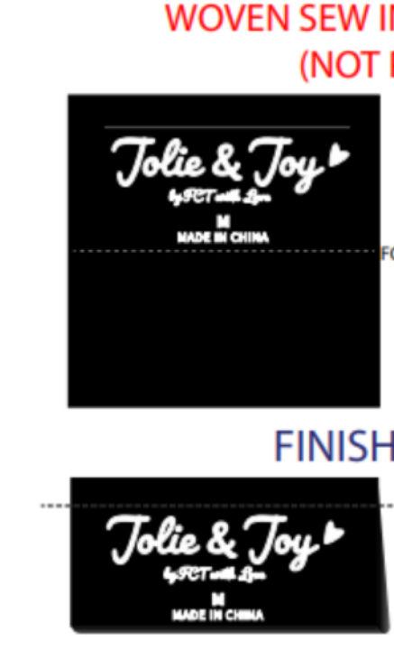
订单号 | Description 产品描述 | Unit 单位 | GOOD SIZE&QTY 产品尺寸&数量 |  |  |  |  |  | QTY 数量
女式上衣 |  | 件 | 尺码 | S | M | L | XL |  | QTY
 |  |  |  | 1 | 2 | 2 | 1 |  | 6
J6M6300C PO: | BRIGHT WHITE白色 |  | 无 | 300 | 600 | 600 | 300 |  | 1,800
 | COFFEE BEAN深咖 |  |  | 252 | 504 | 504 | 252 |  | 1,512
 | BLACK BEAUTY黑色 |  |  | 300 | 600 | 600 | 300 |  | 1,800 |  | 版号：L4091R
J6M6300C-TB |  |  | 尺码 | S | M | L | XL
 |  |  |  | 1 | 2 | 2 | 1
 | BRIGHT WHITE白色 |  |  | 48 | 96 | 96 | 48 |  | 288
 | COFFEE BEAN深咖 |  |  | 48 | 96 | 96 | 48 |  | 288
 | BLACK BEAUTY黑色 |  |  | 48 | 96 | 96 | 48 |  | 288
X6M6300C |  |  | 尺码 | 1X | 2X | 3X
 |  |  |  | 2 | 2 | 2
 | BRIGHT WHITE白色 |  |  | 200 | 200 | 200 |  |  | 600
 | COFFEE BEAN深咖 |  |  | 200 | 200 | 200 |  |  | 600
 | BLACK BEAUTY黑色 |  |  | 200 | 200 | 200 |  |  | 600
X6M6300C-TB |  |  | 尺码 | 1X | 2X | 3X
 |  |  |  | 2 | 2 | 2
 | BRIGHT WHITE白色 |  |  | 96 | 96 | 96 |  |  | 288
 | COFFEE BEAN深咖 |  |  | 96 | 96 | 96 |  |  | 288
 | BLACK BEAUTY黑色 |  |  | 96 | 96 | 96 |  |  | 288
 |  |  |  |  |  |  |  | 合计 | 8640
备注:
款号 | CS12632BDH | PO | KN120767 |  | 主唛 | CANYON CREEK

